Indice

ESTRATEGÍA DE SOSTENIBILIDAD FINANCIERA PARA PROYECTOS DE SANEAMIENTO Y DE TRATAMIENTO DE AGUAS RESIDUALES

Fase preliminar: Visión integral del proyecto
Proyección de costos y mantenimiento
Indexación
Fase ejecución y O&M: Criterios para garantizar la sostenibilidad financiera en el tiempo
Proyección de fuentes de fondeo
Fase de prefactibilidad: Elementos financieros para la formulación de proyectos de saneamiento.
Fuentes de financiamiento
Costos PTAR

Esquemas de ejecución
Fases de un proyecto de saneamiento y aspectos financieros relacionados
Construcción modelo financiero

Fase Factibilidad: Evaluación financiera
Estado de Resultados

Flujo de caja del proyecto
Recomendaciones para la sostenibilidad financiera del servicio de saneamiento
Evaluación financiera: indicadores e interpretación
EEFF

Fase de diseño: Diseño financiero
Flujo de caja financiado

EEFF
Estado de resultados integral

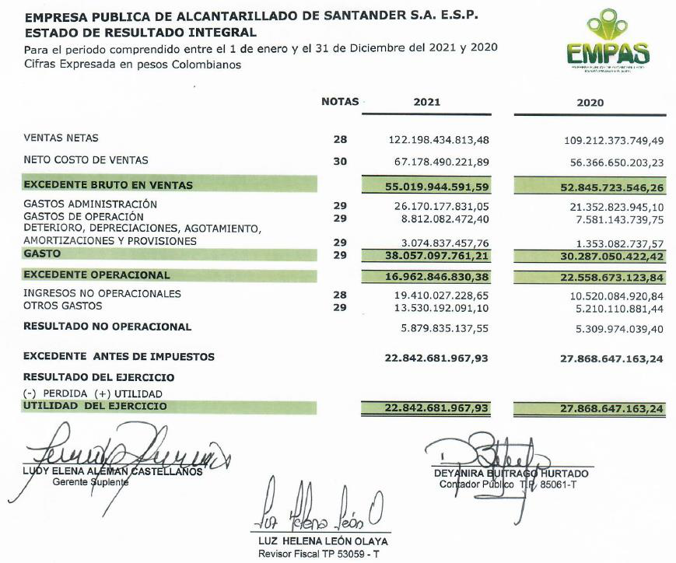
 | 2020 | 2021
Ventas Netas | 109,212,373,749 | 122,198,434,813
Neto costo de ventas | 56,366,650,203 | 67,178,490,222
Excedente Bruto en ventas | 52,845,723,546 | 55,019,944,592

Gastos Administración | 21,352,823,945 | 2,617,017,783,105
Gastos de Operación | 7,581,143,740 | 8,812,082,472
Deterioro, Depreciaciones, Agotamiento, Amortizaciones y Provisiones | 1,353,082,738 | 3,074,837,458
Gasto | 30,287,050,422 | 38,057,097,761

Excedente Operacional | 22,558,673,124 | 16,962,846,830

Ingresos no Operacionales | 10,520,084,921 | 19,410,027,229
Otros Gastos | 5,210,110,881 | 13,530,192,091

Resultado no Operacional | 5,309,974,039 | 5,879,835,138

Excedente Antes de Impuestos | 27,868,647,163 | 22,842,681,968

(-) Perdida (+) Utilidad
Utilidad del Ejercicio | 27868647163 | 22,842,681,968

Celdas con valores a modificar
Celdas con formulas
Celdas con valores de otras hojas

